融逸金链
任务类型 | 任务模块 | 功能菜单 | 调整类型 | 调整内容
1.接口 | 1.1数据同步 | 接口方案设计 | 新增 | 1、约定数据传输方式、方案及传输时机 2、定义接口数据输入、输出字段 3、平台数据库设计
 |  | 接口开发 | 新增 | 1、发票报送（融逸金链→互金系统） 2、删除报送的发票（融逸金链→互金系统） 3、债务人开单信息报送（融逸金链→互金系统） 4、删除报送的债务人开单信息（融逸金链→互金系统） | 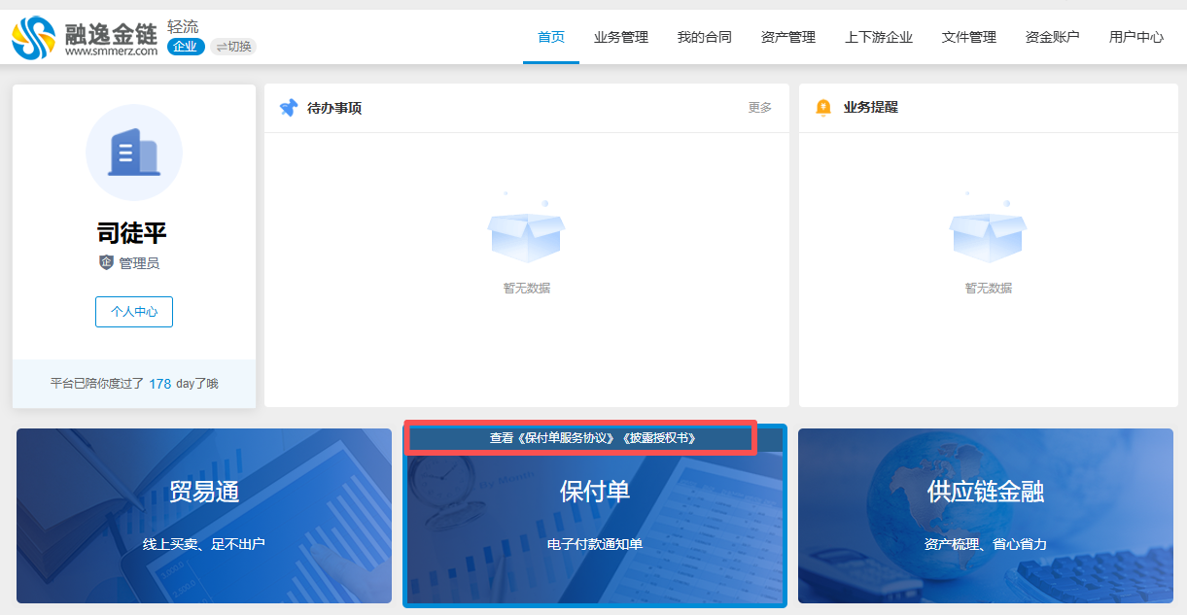
 |  | 接口联调 | 新增 | 1、融逸金链平台、互金系统接口技术联调
2.客户端 | 2.1保付单 | 披露授权书签约 | 新增 | 1、在运营端给客户授权保付单业务后，客户首次进入保付单功能，在勾选《保付单服务协议》后，需签署《披露授权书》，强制签署，否则无法使用保付单功能。 2、签署完成后，再次查看保付单功能，可点击查看《保付单服务协议》《披露授权书》（协议可单独点击），点击后在新页面展示协议内容。 3、历史已开通保付单业务的客户再次上平台也需要签署《披露授权书》。
 |  | 我要开单 | 修改 | 1、在开保付单详情页发票信息模块设置为必填项，提交时校验发票。 2、添加发票后，发票附件为必填项，在提交时校验。 3、付款期限限制，在设置付款日期时，可选日期不可超过6个月。 例：如开单日 2026-1-5 则付款日<=2026-7-5 | 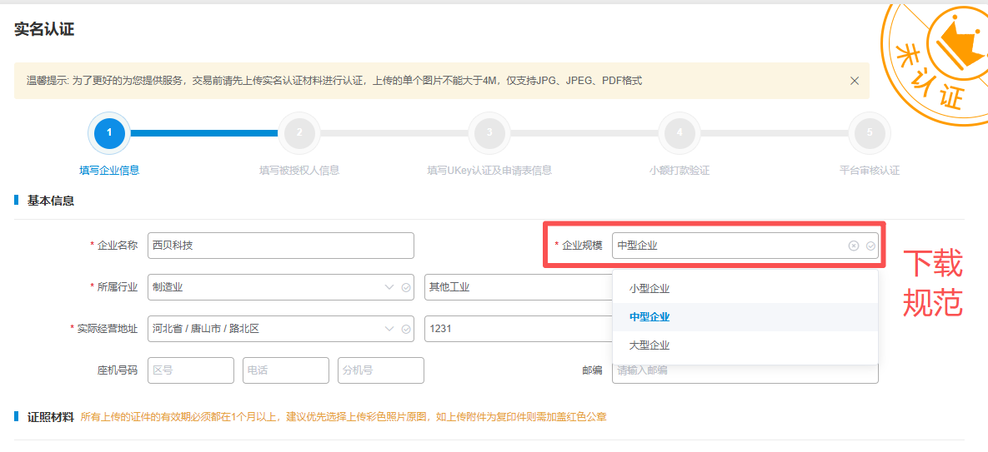
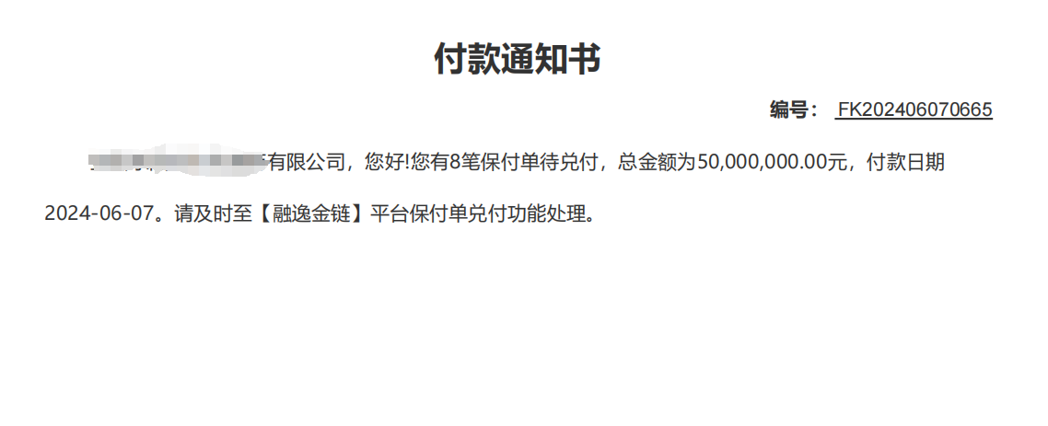
 |  | 保付单兑付 | 修改 | 1、保付单付款日期往前X天开始提醒，提醒一次，X为后台配置的到期提醒时间，当前只发送了站内信，需补充邮件通知提醒。 2、在邮件和站内信提醒中添加附件《付款通知书》。通知书模块内容见附图，编号规则：FK+年月日+4位递增数字。
 | 2.2实名认证 | 实名认证 | 修改 | 1、实名认证基本信息模块中企业规模字段后新增《企业规模划型标准》下载。 2、企业规模下拉选将原小型企业的名称调整为小微型企业。
3.运营端 | 3.1会员管理 | 业务授权审核 | 修改 | 1、业务授权审核中授权业务勾选保付单业务时，在基本附件信息模块新增披露授权书栏位（由客户上平台签约）。 2、上传披露授权书提交后，再次点击【修改】查看详情页，可在基本附件信息模块查看披露授权书附件。支持在当前页面修改已上传的披露授权书。
 | 3.2统计查询 | 发票信息日报（互金） | 新增 | 1、在保付单业务菜单下新增同级菜单【保付单报数】，在此菜单下新增子菜单【发票信息日报（互金）】 2、报送时点及频率：每日23:00报送当日业务发票，调用发票信息数据报送接口。 3、报送内容：包括账款凭证开立、融资对应贸易背景有关发票的信息。 4、报送信息列表展示字段:发票代码/发票号码/发票金额(含税)/发票金额(不含税)/开票日期/销售方/购买方/业务环节/发票已占用金额/账款凭证编号/报送日期/状态/操作。 业务环节：开立/融资/转让。开立时发票已占用金额为开单金额，融资时发票已占用金额为融资申请金额 5、状态：已报送/已删除/报送失败。已报送状态下操作栏可点击删除按钮，点击后需填写删除原因并调用发票删除接口。 6、列表按照报送日期倒序排列，报送日期相同时按照开票日期倒序排列。
 |  | 债务人信息月报（互金） | 新增 | 1、在【保付单报数】菜单下新增子菜单【债务人信息月报（互金）】。 2、报送时点及频率：次月1日1:00报送上月核心企业保付单业务数据，调用债务人信息数据报送接口。 3、报送内容：详情见报送数据说明。 4、报送信息列表展示字段:统计周期、应收账款债务人名称、状态、操作（查询）。支持按照统计周期筛选。 5、状态：已报送/已删除/报送失败。已报送状态下操作栏可点击删除按钮，点击后需填写删除原因并调用删除接口。 6、列表按照统计周期倒序排列。 | 